シーケンス図_登録情報確認画面を開く
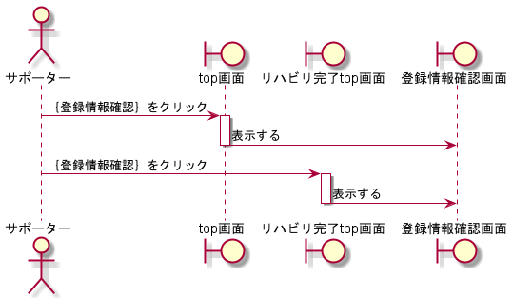
シーケンス図 | システム名称 | わくりは | 改訂日 | 2022-11-06
 |  |  | 改訂者 | 天辰

シーケンス図_登録情報変更画面を開く
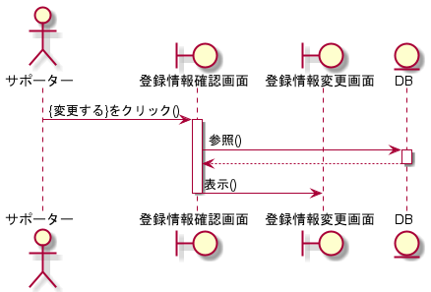
シーケンス図 | システム名称 | わくりは | 改訂日 | 2022-11-06
 |  |  | 改訂者 | 天辰

シーケンス図_登録情報を変更する
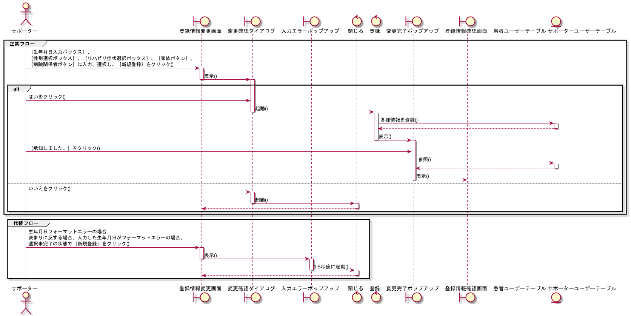
シーケンス図 | システム名称 | わくりは | 改訂日 | 2022-11-06
 |  |  | 改訂者 | 天辰

シーケンス図_リハビリを完了する
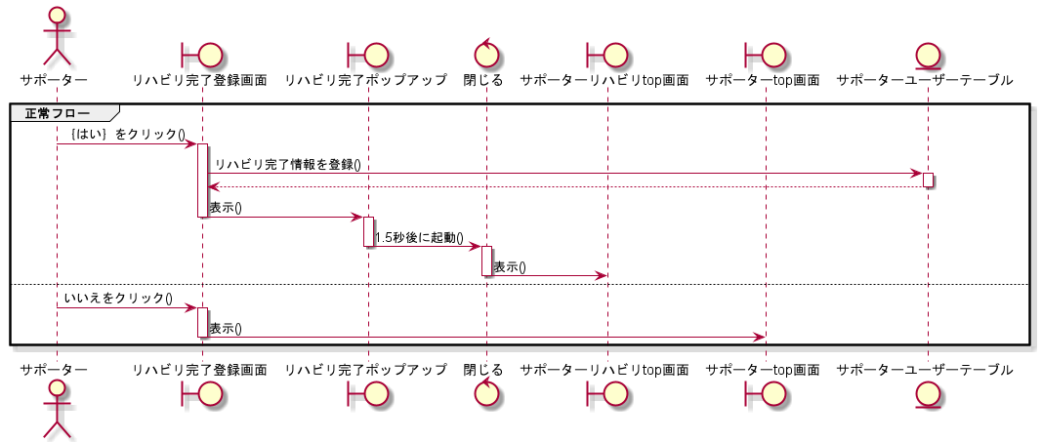
シーケンス図 | システム名称 | わくりは | 改訂日 | 2022-11-06
 |  |  | 改訂者 | 天辰

